상품제안서
위생장갑 탑크린 한마음 일반 20매 | 상품코드: F04012

 |  |  |  |  |  |  | 02-412-0044 | www.easy1.co.kr
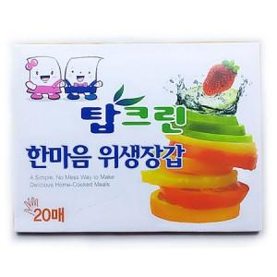

【상세/제작정보】 | 5000개 이상 독판인쇄 가능(판비별도) 스티커제작비 별도

【인쇄/포장옵션】 | 스티커 / 포장불가능

【공급단가】 | 수량 | 300~ | 1,000~ | 2,000~ | 3,000~ | 5,000~
*VAT별도 | 단가 | 290원 | 190원 | 180원 | 180원 | 170원

【상품 URL】 | https://dev.easy1.co.kr:443/src/goods_detail.php?gdno=4012

